2 clusters resultados
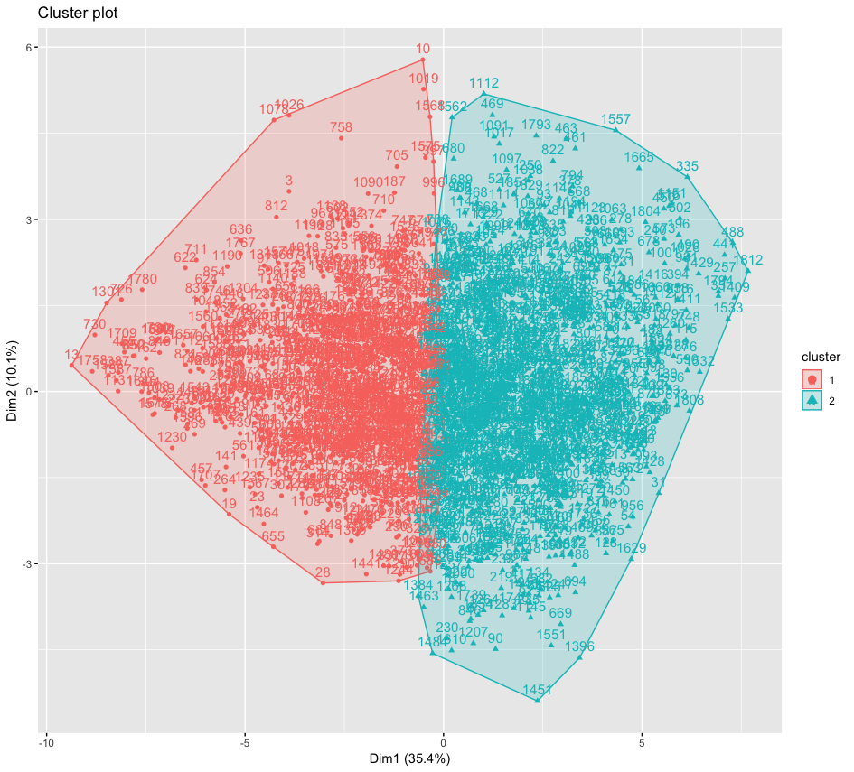
 | Cluster Não Hierárquico |  |  | Cluster Hierárquico
Países | Cluster 1 | Cluster 2 | Países | Cluster 1 | Cluster 2
Emirados Arabes Unidos | 5 | 14 | Emirados Arabes Unidos | 9 | 10
Africa do Sul | 24 | 9 | Africa do Sul | 31 | 2
Alemanha | 8 | 21 | Alemanha | 18 | 11
Arabia Saudita | 17 | 6 | Arabia Saudita | 20 | 3
Argentina | 18 | 6 | Argentina | 23 | 1
Australia | 12 | 12 | Australia | 17 | 7
Austria | 5 | 20 | Austria | 9 | 16
Belize | 15 | 10 | Belize | 18 | 7
Brasil | 47 | 9 | Brasil | 53 | 3
Bulgaria | 20 | 2 | Bulgaria | 22 | 0
Burkina Faso | 16 | 10 | Burkina Faso | 19 | 7
Camaroes | 68 | 42 | Camaroes | 87 | 23
Canada | 9 | 11 | Canada | 14 | 6
Catar | 6 | 11 | Catar | 11 | 6
Cazaquistão | 15 | 22 | Cazaquistão | 25 | 12
Chile | 11 | 23 | Chile | 19 | 15
China | 13 | 13 | China | 20 | 6
Chipre | 17 | 5 | Chipre | 21 | 1
Colombia | 18 | 14 | Colombia | 28 | 4
Corea do Sul | 19 | 42 | Corea do Sul | 41 | 20
Croacia | 20 | 5 | Croacia | 22 | 3
Egito | 20 | 5 | Egito | 24 | 1
El Salvador | 6 | 2 | El Salvador | 8 | 0
Equador | 20 | 4 | Equador | 23 | 1
Eslovaquia | 17 | 3 | Eslovaquia | 19 | 1
Eslovenia | 14 | 9 | Eslovenia | 17 | 6
Espanha | 18 | 13 | Espanha | 29 | 2
Estados Unidos | 14 | 13 | Estados Unidos | 17 | 10
Estonia | 4 | 24 | Estonia | 13 | 15
Finlandia | 4 | 16 | Finlandia | 7 | 13
França | 6 | 31 | França | 15 | 22
Georgia | 5 | 16 | Georgia | 9 | 12
Grecia | 20 | 5 | Grecia | 24 | 1
Guatemala | 22 | 5 | Guatemala | 25 | 2
Holanda | 4 | 16 | Holanda | 9 | 11
Hong Kong | 3 | 20 | Hong Kong | 9 | 14
Hungria | 14 | 5 | Hungria | 18 | 1
India | 16 | 32 | India | 31 | 17
Indonesia | 16 | 7 | Indonesia | 20 | 3
Irã | 35 | 0 | Irã | 35 | 0
Irlanda | 6 | 11 | Irlanda | 11 | 6
Israel | 15 | 9 | Israel | 23 | 1
Italia | 22 | 2 | Italia | 24 | 0
Jamaica | 17 | 5 | Jamaica | 22 | 0
Jordania | 23 | 4 | Jordania | 25 | 2
Letonia | 9 | 6 | Letonia | 12 | 3
Libano | 23 | 7 | Libano | 27 | 3
Luxemburgo | 4 | 10 | Luxemburgo | 9 | 5
Macedonia | 16 | 8 | Macedonia | 18 | 6
Malasia | 11 | 19 | Malasia | 22 | 8
Marrocos | 49 | 26 | Marrocos | 61 | 14
Mexico | 14 | 15 | Mexico | 20 | 9
Panama | 17 | 13 | Panama | 24 | 6
Peru | 32 | 9 | Peru | 38 | 3
Polonia | 13 | 8 | Polonia | 17 | 4
Porto Rico | 18 | 8 | Porto Rico | 24 | 2
Portugal | 8 | 14 | Portugal | 14 | 8
Reino Unido | 3 | 3 | Reino Unido | 4 | 2
Russia | 24 | 4 | Russia | 27 | 1
Senegal | 3 | 17 | Senegal | 8 | 12
Shenzhen | 3 | 18 | Shenzhen | 9 | 12
Suecia | 13 | 13 | Suecia | 20 | 6
Suiça | 4 | 17 | Suiça | 9 | 12
Tailandia | 15 | 9 | Tailandia | 19 | 5
Taiwan | 14 | 13 | Taiwan | 17 | 10
Turquia | 17 | 9 | Turquia | 22 | 4
Uruguai | 8 | 13 | Uruguai | 16 | 5

27 variáveis
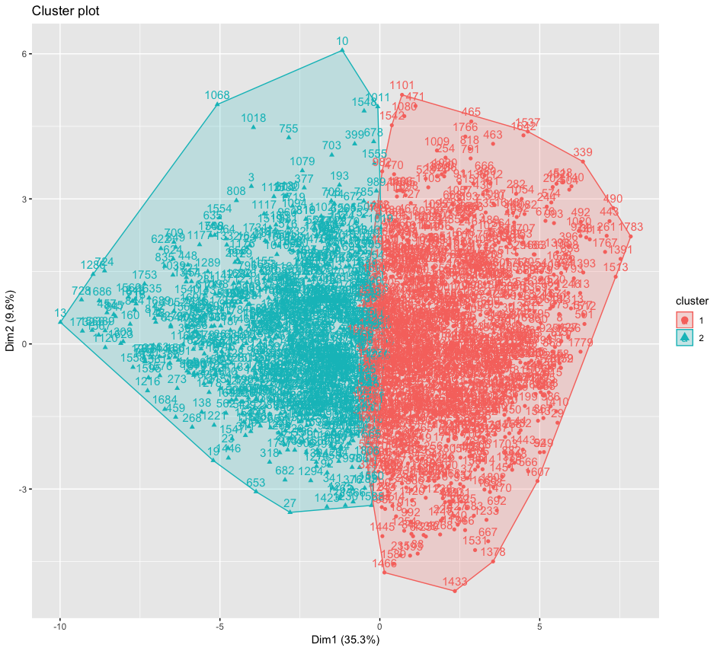
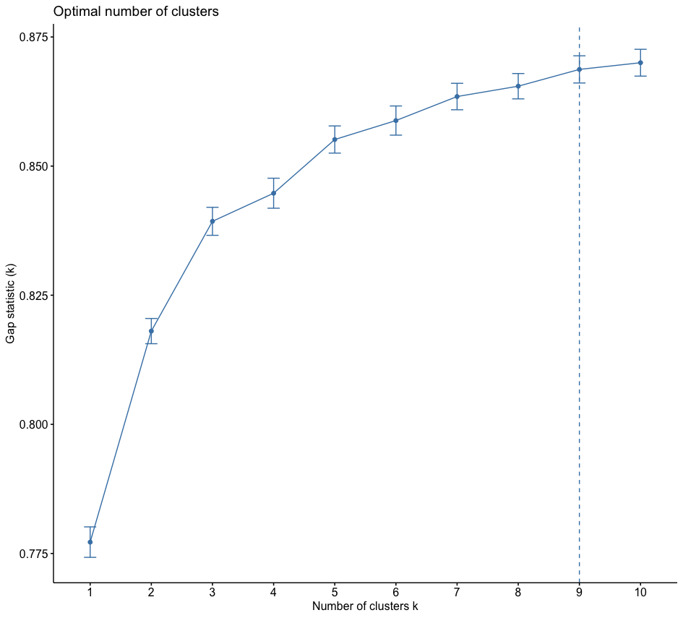
 | Cluster Não Hierárquico |  |  |  | Cluster Hierárquico
 | Países | Cluster 1 | Cluster 2 |  | Países | Cluster 1 | Cluster 2
 | Africa do Sul | 13 | 39 |  | Africa do Sul | 38 | 14
 | Alemanha | 24 | 29 |  | Alemanha | 30 | 23
 | Argentina | 10 | 27 |  | Argentina | 29 | 8
 | Australia | 15 | 23 |  | Australia | 21 | 17
 | Austria | 23 | 17 |  | Austria | 32 | 8
 | Brasil | 45 | 48 |  | Brasil | 66 | 27
 | Burkina Faso | 14 | 25 |  | Burkina Faso | 29 | 10
 | Camaroes | 116 | 112 |  | Camaroes | 172 | 56
 | Canada | 31 | 13 |  | Canada | 26 | 18
 | Chile | 32 | 8 |  | Chile | 27 | 13
 | China | 16 | 20 |  | China | 28 | 8
 | Colombia | 27 | 15 |  | Colombia | 35 | 7
 | Corea do Sul | 40 | 38 |  | Corea do Sul | 59 | 19
 | Egito | 37 | 10 |  | Egito | 36 | 11
 | Espanha | 11 | 25 |  | Espanha | 19 | 17
 | Estados Unidos | 28 | 15 |  | Estados Unidos | 30 | 13
 | França | 14 | 23 |  | França | 31 | 6
 | Grecia | 14 | 22 |  | Grecia | 30 | 6
 | Holanda | 31 | 8 |  | Holanda | 29 | 10
 | Hungria | 19 | 17 |  | Hungria | 28 | 8
 | India | 37 | 35 |  | India | 62 | 10
 | Indonesia | 20 | 16 |  | Indonesia | 18 | 18
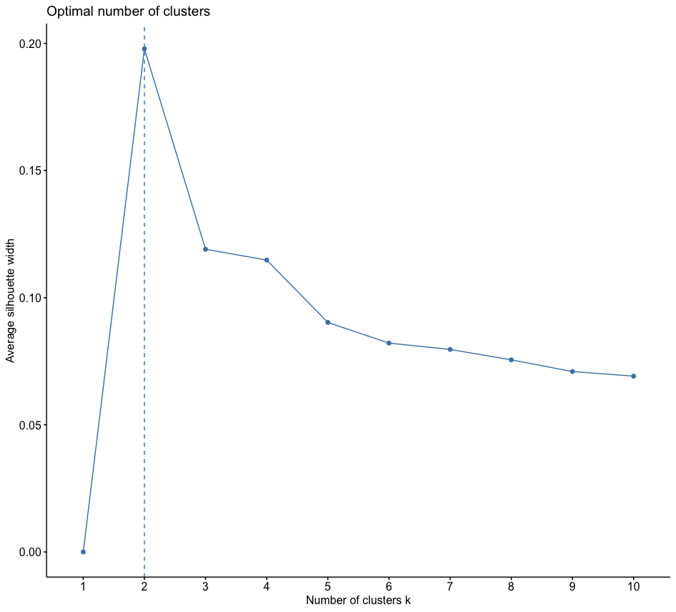
 | Irã | 24 | 12 |  | Irã | 28 | 8
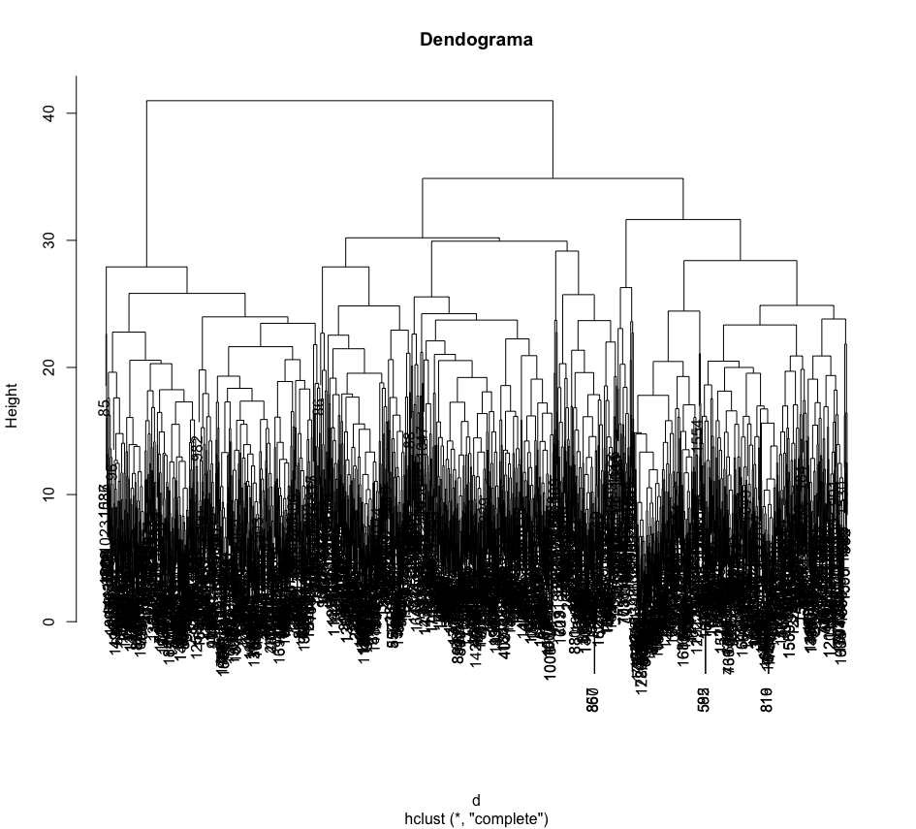
 | Italia | 16 | 20 |  | Italia | 27 | 9
 | Malasia | 24 | 13 |  | Malasia | 21 | 16
 | Marrocos | 63 | 31 |  | Marrocos | 53 | 41
 | Mexico | 16 | 20 |  | Mexico | 25 | 11
 | Peru | 29 | 18 |  | Peru | 32 | 15
 | Polonia | 14 | 22 |  | Polonia | 28 | 8
 | Portugal | 29 | 6 |  | Portugal | 23 | 12
 | Reino Unido | 20 | 3 |  | Reino Unido | 18 | 5
 | Russia | 31 | 5 |  | Russia | 23 | 13
 | Senegal | 27 | 19 |  | Senegal | 31 | 15
 | Suecia | 34 | 16 |  | Suecia | 38 | 12
 | Suiça | 25 | 13 |  | Suiça | 29 | 9
 | Tailandia | 26 | 10 |  | Tailandia | 21 | 15
 | Turquia | 17 | 19 |  | Turquia | 24 | 12

Quantidade de dados faltantes na questão E01 |  |  | 139
Quantidade de dados faltantes na questão E04 |  |  | 230
Quantidade de dados incoerentes na questão E01 |  |  | 0
Quantidade de dados incoerentes na questão E04 |  |  | 0
Quantidade de observações depois de remover os dados faltantes |  |  |  | 1825

